ax30
견 적 서

강원도청소년수련관 |  | 귀하
전화 :
팩스 :
담당 :

아래와 같이 견적합니다.

견 적 합 계 : | ₩1,408,000
견 적 일 자 : | 2015-12-22
결 재 조 건 :

품 명 | 규 격 | 수 량 | 단 가 | 금 액 | 세 액 | 합 계 액
 |  |  |  | - | - | -
캠코더 | 소니 FDR-AX30 | 1 | 1,280,000 | 1,280,000 | 128,000 | 1,408,000
 | (소니 하이엔드 컴팩트 4K 핸디캠)

 | 기존 Full HD 4배 화질의 3,840 x 2,160 4K 영상 촬영
 | 전문가급 100Mbps 4K XAVC S 촬영 코텍
 | 가장 진보한 손떨림 보정 B.O.SS 뉴 스테디샷 액티브 모드 탑재
 | F.1.8 ZEISS 바리오 조나 T* 광학 10배줌 렌즈
 | 92만 화소 LCD
 | 최고의 사실성과 현장감을 제공하는 리니어 PCM 원음 녹음 및 돌비 5.1채널 사운드 레코딩
 | 빠른 AF 및 락 온 AF 기능
 | HD급 120P 고속 촬영 지원
 | 나이트 샷 촬영 지원
 | 매뉴얼 링, 시네마톤 감마, 제브라 패턴, 피킹 디스플레이등 전문가급 인터페이스 지원
 | 멀티 카메라 컨트롤, 라이브 스트리밍 지원
 | MI슈 탑재 및 64GB 내장 메모리
 | Full HD 트리밍 재생, 슈퍼 샘플 Full HD 재생
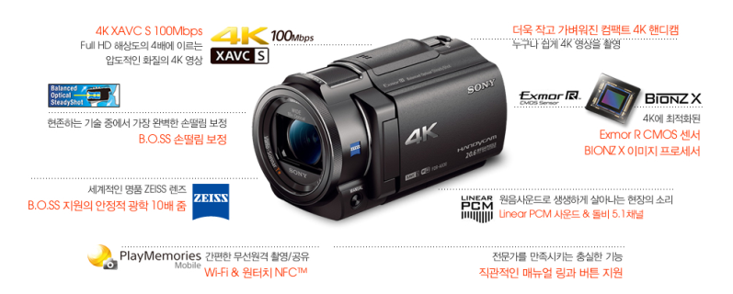
포함옵션 | UV 필터
 | NP-FV70 배터리
 | X30 가방

 |  |  |  | - | - | -
 |  |  |  | - | - | -
* 결제계좌 : 신한 110-138-600484 씨-넷 |  |  |  | 1,280,000 | 128,000 | 1,408,000
* 견적담당 : | 조규장(010-2910-7760)
* REMARK

프로젝터
견 적 서

강원도청소년수련관 |  | 귀하
전화 :
팩스 :
담당 :

아래와 같이 견적합니다.

견 적 합 계 : | ₩7,500,000
견 적 일 자 : | 2015-12-27 23:46:27
결 재 조 건 :

품 명 | 규 격 | 수 량 | 단 가 | 금 액 | 세 액 | 합 계 액
 |  |  |  | - | - | -
프로젝터 | panasonic EW730Z | 1 | 6,818,182 | 6,818,182 | 681,818 | 7,500,000
 | 7000 ansi
 | 1280 x 800 wide
 | 키스톤 보정기능 수평 +/- 40도 / 수직 +/- 30도
 | 입력신호 : DVI-D, HDMI, RGB 2, 비디오 입력

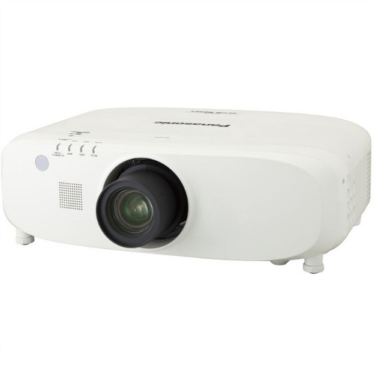

* 결제계좌 : 신한 110-138-600484 씨-넷 |  |  | 합 계 | 6,818,182 | 681,818 | 7,500,000
* 견적담당 : | 조규장(010-2910-7760)
* REMARK

데스크탑
견 적 서

강원도청소년수련관 |  | 귀하
전화 :
팩스 :
담당 :

아래와 같이 견적합니다.

견 적 합 계 : | ₩4,488,000
견 적 일 자 : | 2015-12-22
결 재 조 건 :

품 명 | 규 격 | 수 량 | 단 가 | 금 액 | 세 액 | 합 계 액
 |  |  |  | - | - | -
컴퓨터 | 인텔 펜티엄 듀얼코어 G3250 | 6 | 500,000 | 3,000,000 | 300,000 | 3,300,000
 | (SSD Special Edition) |  |  | - | - | -
 |  |  |  | - | - | -
 | 인텔 펜티엄 듀얼코어 G3250 |  |  | - | - | -
 | 4GB DDR3 RAM |  |  | - | - | -
 | 128GB SSD |  |  | - | - | -
 | 500GB HDD |  |  |  | - | -
 | dvd+rw multi |  |  | - | - | -
 | Intel HD Graphics 4400 |  |  | - | - | -
 | Windows 7 Pro 64bit (Windows 10 Pro 무상 업그레이드) |  |  |  | - | -
 |  |  |  | - | - | -
 |  |  |  | - | - | -
모니터 | HP 23CW IPS 광시야각 | 6 | 180,000 | 1,080,000 | 108,000 | 1,188,000
 | 23인치 Full-HD 모니터 |  |  | - | - | -
 | 눈부심 방지 코팅 |  |  | - | - | -
 |  |  |  | - | - | -
 |  |  |  | - | - | -
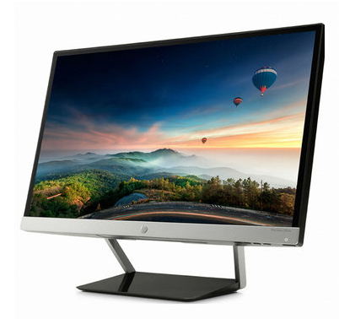
 |  |  |  | - | - | -
 |  |  |  | - | - | -
 |  |  |  | - | - | -
 |  |  |  | - | - | -

 |  |  |  | - | - | -
 |  |  |  | - | - | -
* 결제계좌 : 신한 110-138-600484 씨-넷 |  |  | 합 계 | 4,080,000 | 408,000 | 4,488,000
* 견적담당 : | 조규장(010-2910-7760)
* REMARK
1. 나라장터 동급 모델에 비해 15만원 저렴합니다. (식별번호 : 22873428)

imac-h
견 적 서

강원도청소년수련관 |  | 귀하
전화 :
팩스 :
담당 :

아래와 같이 견적합니다.

견 적 합 계 : | ₩2,090,000
견 적 일 자 : | 2015-12-16
결 재 조 건 :

품 명 | 규 격 | 수 량 | 단 가 | 금 액 | 세 액 | 합 계 액
 |  |  |  | - | - | -
아이맥 | 21.5형 아이맥 | 1 | 1,900,000 | 1,900,000 | 190,000 | 2,090,000
 |  |  |  | - | - | -
 | 2.8GHz 쿼드코어 intel i5 프로세서 (최대 3.3GHz) |  |  |  | - | -
 | 16GB DDR3L Memory |  |  | - | - | -
 | 1TB SATA HDD |  |  | - | - | -
 | intel Iris Pro Graphics 6200 |  |  | - | - | -
 | Magic Mouse |  |  |  | - | -
 | Magic Keyboard |  |  | - | - | -
 | 액세서리 키트 |  |  | - | - | -
 |  |  |  |  | - | -
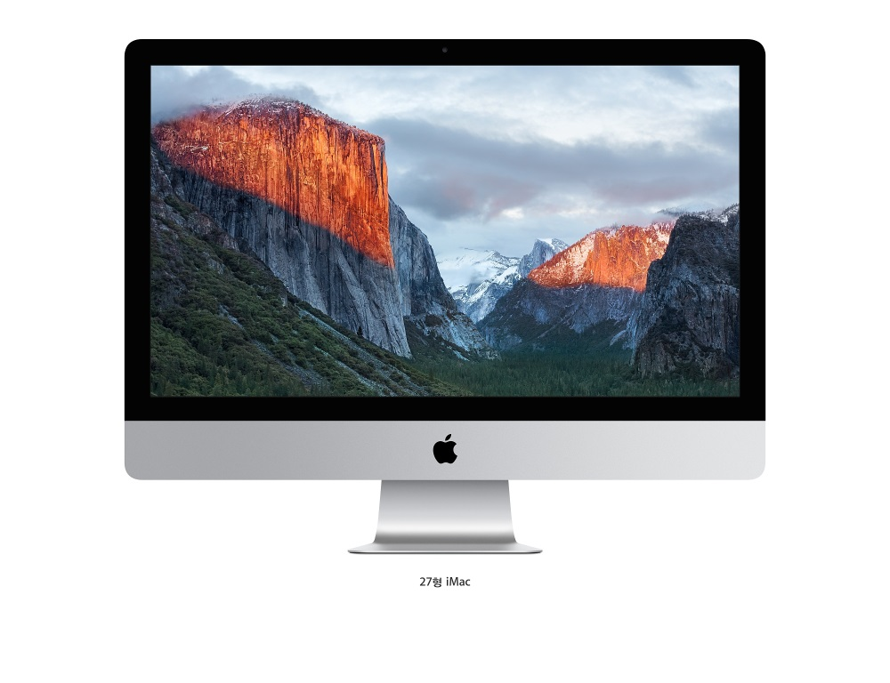
 |  |  |  | - | - | -
 |  |  |  | - | - | -
 |  |  |  | - | - | -

 |  |  |  |  |  | -

 |  |  |  | - | - | -
 |  |  |  | - | - | -
* 결제계좌 : 신한 110-138-600484 씨-넷 |  |  | 합 계 | 1,900,000 | 190,000 | 2,090,000
* 견적담당 :
* REMARK
1. 1TB 하드디스크 탑재 모델입니다.

